Oppskrift
Ragu med Villsopp, poteter, løk, kjøttkaker, tørkede tranbær & olivenolje med timianRagu med Villsopp, poteter, løk, kjøttkaker, tørkede tranbær & olivenolje med timian
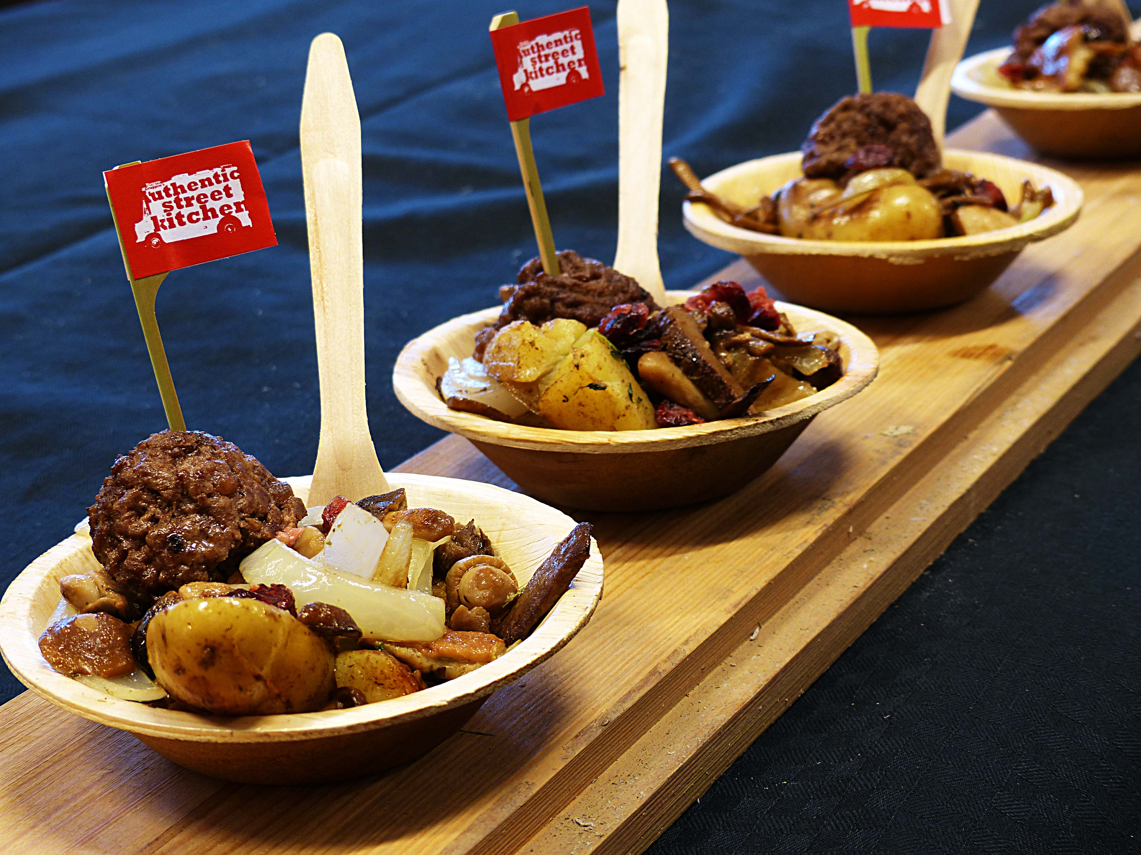

Stek løk, hvitløk, kokte poteter, tranebær og villsopp sammen med smør og olivenolje ca 15 min - røres kraftig. Stek kjøttkakene som du pleier og gjøre. (Hele retten kan også stekes i konveksjonovn i G/N.) Smaksett raguen med Touch of Taste kalvfond. Dryss gjerne litt timian over og litt Gaea Kritza EV olivenolje. Avslutt med litt ekstra friske tørkede tranebær fra Villa Verde og rør om - server med kjøttkakene. Stek løk, hvitløk, kokte poteter, tranebær og villsopp sammen med smør og olivenolje ca 15 min - røres kraftig. Stek kjøttkakene som du pleier og gjøre. (Hele retten kan også stekes i konveksjonovn i G/N.) Smaksett raguen med Touch of Taste kalvfond. Dryss gjerne litt timian over og litt Gaea Kritza EV olivenolje. Avslutt med litt ekstra friske tørkede tranebær fra Villa Verde og rør om - server med kjøttkakene.
Number of servingsNumber of servings | 1
EPDEPD | ProductProduct | Per servingPer serving |  | TotalTotal |  | QtyPerPackQtyPerPack | PackSizePackSize | PackUnitPackUnit | PackagingPackaging | ItemsItems
27257452725745 | Villsoppblanding Villsoppblanding | 0.07 | kgkg | 0 | kgkg | 6 | 1 | kgkg | 6x1kg6x1kg | 0
806745806745 | Kalamata Extra Virgin OliveOil Kalamata Extra Virgin OliveOil | 10 | mlml | 0 | mlml | 6 | 500 | mlml | 6x500ml6x500ml | 0
 | Tranebær m appelsin 4x1kg Villa Verde Tranebær m appelsin 4x1kg Villa Verde | 0.02 | kgkg | 0 | kgkg |  |  |  |  | 0
 | løk i båter løk i båter | 50 | gg | 0 | gg |  |  |  |  | 0
 | Hakket hvtløk Hakket hvtløk | 2 | gg | 0 | gg |  |  |  |  | 0
 | Kokte poteter i båter Kokte poteter i båter | 0.15 | kgkg | 0 | kgkg |  |  |  |  | 0
 | Kjøttkaker Kjøttkaker | 0.18 | kgkg | 0 | kgkg |  |  |  |  | 0
 | Timian Timian | 2 | gg | 0 | gg |  |  |  |  | 0
 | Smør Smør | 10 | gg | 0 | gg |  |  |  |  | 0
964593964593 | Kalvefond Kalvefond | 0.04 | ll | 0 | ll | 6 | 1 | ll | 6x1l6x1l | 0

 | * Allergens* Allergens

